Painel

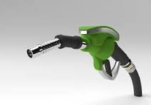
CONTROLE DE ABASTECIMENTO

Visualizar Dados

 | Total
1 | 3.26
5 | 3.03
9 | 3.92
13 | 3.53
17 | 3.20
21 | 2.93
25 | 3.75
29 | 3.46
CONSUMO - Média de consumo por abastecimento em um mês

 | Total
1 | R$ 3,144.96
2 | R$ 2,714.04
3 | R$ 3,144.96
4 | R$ 3,163.86
5 | R$ 2,695.14
6 | R$ 3,114.72
7 | R$ 3,144.96
8 | R$ 2,819.88
9 | R$ 3,144.96
10 | R$ 3,144.96
11 | R$ 2,793.42
GASTO MENSAL EM ABASTECIMENTOS

 | Total
1 | 832
2 | 718
3 | 832
4 | 837
5 | 713
6 | 824
7 | 832
8 | 746
9 | 832
10 | 832
11 | 739
CONSUMO MENSAL EM LITROS

